Лист1
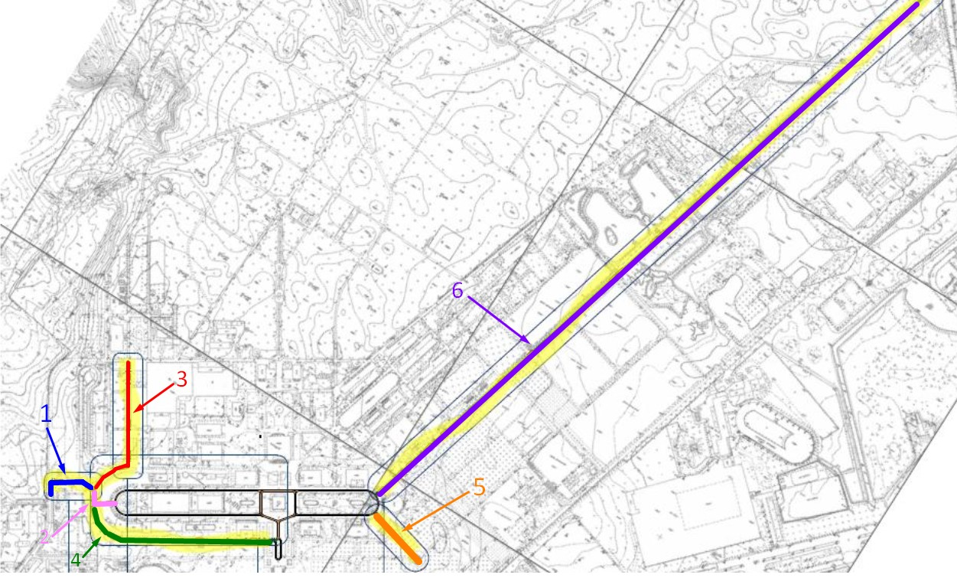
Вид работ | Ед. изм. | Объем/ к-во | Цена | Стоимость работ | Цена части | Примечания
Центральная часть

Линия 1.1 белая (в=20 см) | м.п. | 5674 | 23.4 | 132771.6
Линия 1.5 белая (в=15 см) | м.п. | 2837 | 17.55 | 49789.35
Комплект 1: 2 велосипеда + 2 электровелосипед + 6 штрихов (Інфографіка) | шт | 32 | 1044 | 33408
Заливка пиктограмм белым переход 5 полос (Пішоходний) | шт | 0 |  | 0
Заливка пиктограмм белым переход 3 полосы (Пішоходний) | шт | 24 | 687 | 16488
 |  |  |  |  | 232456.95

 | Линия1.1 белая (в=20 см) | Линия 1.5 белая (в=15 см) | Інфографіка | Пішохід 3 полоси
Фрагменти на схемі | м.п. | м.п. | шт | шт
1 | 256 | 128 | 2 | 1
2 | 156 | 78 | 3 | 1
3 | 674 | 337 | 6 | 4
4 | 921 | 460.5 | 5 | 8
5 | 282 | 141 | 2 | 1
6 | 3385 | 1692.5 | 14 | 9

